Расчеты
Агрегированная финансовая отчетность

 |  |  |  |  |  |  |  | текущий | среднее
 |  |  |  | 2008 | 2009 | 2010 | 2011 | 2012

 | Активы
 |  | А1 | денежные средства | 162 | 163 | 244 | 388 | 435 | 278
 |  | А2 | дебиторы | 235 | 317 | 395 | 662 | 741 | 470
 |  | А3 | запасы и прочие оборотные | 203 | 247 | 363 | 432 | 484 | 346
 |  | А4 | внеоборотные активы | 2,164 | 2,479 | 3,338 | 3,828 | 4,287 | 3,219
 |  |  | активы | 2,764 | 3,206 | 4,339 | 5,310 | 5,947 | 4,313
 | Капитал и обязательства
 |  | П1 | кредиторы | 124 | 174 | 220 | 398 | 446 | 273
 |  | П2 | процентные краткосроч обяз-ва | 302 | 262 | 306 | 462 | 517 | 370
 |  | П3 | долгосрочные пассивы | 468 | 631 | 1,094 | 1,100 | 1,232 | 905
 |  | П4 | капитал | 1,870 | 2,138 | 2,719 | 3,350 | 3,752 | 2,766
 |  |  | пассивы | 2,764 | 3,206 | 4,339 | 5,310 | 5,947 | 4,313
 | Прибыли и убытки
 |  | Выр | выручка | 820 | 977 | 1,384 | 2,152 | 2,300 | 1,526
 |  | Себ | себестоимость | -593 | -714 | -930 | -1,364 | -1,500 | -1,020
 |  | Упр | коммерческие расходы | 0 | 0 | 0 | 0 | 0 | 0
 |  | Ком | управленческие расходы | 0 | 0 | 0 | 0 | 0 | 0
 |  | Амор | амортизация (в т.ч.) | 100 | 110 | 120 | 100 | 112 | 108
 |  |  | операционная прибыль | 226 | 263 | 454 | 788 | 800 | 506
 |  | Прч | прочие доходы и расходы | 11 | 29 | -4 | 68 | 76 | 36
 |  |  | прибыль до налогов | 237 | 292 | 450 | 856 | 876 | 542
 |  | Нал | налог на прибыль | -75 | -80 | -134 | -220 | -246 | -151
 |  |  | чистая прибыль | 162 | 212 | 316 | 636 | 630 | 391
 | Дополнительные данные
 |  | СК | Стоимость собств капитала | 15% | 15% | 15% | 14% | 16% | 15%
 |  | Див | Дивидендные выплаты | #N/A | #N/A | #N/A | #N/A | #N/A | #N/A
 |  | ЗК | Проценты за займы | 10% | 10% | 10% | 11% | 12% | 11%
 |  | Перс | Численность персонала | 3 | 5 | 12 | 8 | 9 | 7

Вспомогательные показатели

 |  |  |  | 2008 | 2009 | 2010 | 2011 | 2012

 |  |  | Краткосрочные обязательства | 426 | 436 | 526 | 860 | 963
 |  |  | EBITDA | 326 | 373 | 574 | 888 | 912 | 615
 |  |  | NOPAT | 152 | 183 | 320 | 569 | 554 | 355
 |  |  | WACC | 13% | 13% | 12% | 12.15% | 13.51% | 13%
 |  |  | Чистые активы | 2,640 | 3,031 | 4,119 | 4,912 | 5,501 | 4,041
 |  |  | Рабочий капитал (собст обор ср-ва) | 476 | 552 | 781 | 1,084 | 1,214 | 822
 |  |  | Эффективная налоговая ставка | 32% | 27% | 30% | 26% | 28% | 0

Оценка финансовых показателей

 |  |  |  | 2008 | 2009 | 2010 | 2011 | 2012

 | Ликвидность
 |  |  | Текущая ликвидность | 1.41 | 1.67 | 1.90 | 1.72 | 1.72 | 1.68
 |  |  | Срочная ликвидность | 0.93 | 1.10 | 1.21 | 1.22 | 1.22 | 1.14
 |  |  | Абсолютная ликвидность | 0.38 | 0.37 | 0.46 | 0.45 | 0.45 | 0.42
 |  |  | Маневренность | 0.43 | 0.45 | 0.46 | 0.40 | 0.40 | 0.43
 |  |  | Доля оборотных активов | 0.22 | 0.23 | 0.23 | 0.28 | 0.28 | 0.25
 |  |  | Обеспеченность оборотн кап-лом | 0.79 | 0.76 | 0.78 | 0.73 | 0.73 | 0.76

 | Финансовая устойчивость
 |  |  | Долговая нагрузка | 0.20 | 0.23 | 0.29 | 0.25 | 0.25 | 0.24
 |  |  | Долговая нагрузка (+ краткосроч) | 0.32 | 0.33 | 0.37 | 0.37 | 0.37 | 0.35
 |  |  | Задолженность /Капитал (Левередж) | 0.41 | 0.42 | 0.52 | 0.47 | 0.47 | 0.46
 |  |  | Покрытие задолженности EBITDA | 0.36 | 0.35 | 0.35 | 0.45 | 0.42 | 0.39

 | Деловая активность
 |  |  | Обрачиваемость активов | 0.30 | 0.33 | 0.37 | 0.45 | 0.41 | 0.37
 |  |  | Обрач-ть оборотных средств | 1.37 | 1.47 | 1.60 | 1.73 | 1.46 | 1.53
 |  |  | Фондоотдача | 0.38 | 0.42 | 0.48 | 0.60 | 0.57 | 0.49
 |  |  | Оборачиваемость запасов | 4.03 | 4.34 | 4.54 | 5.41 | 5.02 | 4.67
 |  |  | Оборот запасов в днях | 91 | 84 | 80 | 67 | 73 | 79
 |  |  | Оборач-ть дебиторской задолж | 3.49 | 3.54 | 3.89 | 4.07 | 3.28 | 3.65
 |  |  | Сред срок гашения деб задолж | 105 | 103 | 94 | 90 | 111 | 100

 |  |  | Производительность труда | 248 | 296 | 419 | 652 | 697 | 463

 | Рентабельность
 |  |  | Рентабельность продаж (ROS) | 28% | 27% | 33% | 37% | 35% | 32%
 |  |  | Рентабельность активов (ROA) | 6% | 7% | 7% | 12% | 11% | 8%
 |  |  | Рентабельность капитала (ROE) | 9% | 10% | 12% | 19% | 17% | 13%

Оценка стоимости

 | Созданная стоимость
 |  |  | NOPAT | 152 | 183 | 320 | 569 | 554 | 355
 |  |  | Затраты на капитал | 333 | 386 | 506 | 597 | 743 | 513
 |  |  | EVA | -182 | -203 | -186 | -28 | -189 | -158

Построение графиков

 | Основные показатели |  |  | плохо | допустимо | хорошо | средне | факт
 |  |  | EVA | 90% | 60% | 100% | 100% | 120%
 |  |  | Операционная прибыль | 110% | 70% | 70% | 100% | 158%
 |  |  | Выручка | 110% | 40% | 100% | 100% | 151%
 |  |  | Производительность труда | 180% | 40% | 30% | 100% | 151%
 |  |  | Финансовая зависимость | 90% | 60% | 100% | 100% | 102%
 |  |  | EBITDA / задолженность | 50% | 80% | 120% | 100% | 107%

 |  |  |  |  |  |  | график не перемещать!

 | Факторная модель
 |  |  |  | активы | беспроц обязат | доходы | расходы | налог на прибыль | wacc | EVA | влияние | модуль | ранг
 |  |  | eva прошлый год | 5,310 | 398 | 2,152 | -1,364 | -220 | 12.15% | -28 | 0
 |  |  | активы | 5,947 | 398 | 2,152 | -1,364 | -220 | 12.16% | -106 | -78 | 78 | 4
 |  |  | беспроц обязат | 5,947 | 446 | 2,152 | -1,364 | -220 | 12.15% | -100 | 7 | 7 | 6
 |  |  | доходы | 5,947 | 446 | 2,300 | -1,364 | -220 | 12.15% | 48 | 148 | 148 | 1
 |  |  | расходы | 5,947 | 446 | 2,300 | -1,500 | -220 | 12.15% | -88 | -136 | 136 | 2
 |  |  | налог на прибыль | 5,947 | 446 | 2,300 | -1,500 | -246 | 12.06% | -110 | -22 | 22 | 5
 |  |  | процентные ставки | 5,947 | 446 | 2,300 | -1,500 | -246 | 13.51% | -189 | -80 | 80 | 3
 |  |  | eva текущий год | 5,947 | 446 | 2,300 | -1,500 | -246 | 13.51% | -189 | 0

 |  |  |  |  | фактор, влияющий на величину EVA

 |  | График факторного влияния
 |  |  |  | остаток |  | движение
 |  |  | значения | + | - | низ | верх |  |  |  |  |  |  | График не перемещать!
 |  | Eva 2011 | -28 | 0 | -28 | 0 | 0
 |  | 1 | 148 | 0 | 0 | -28 | 120
 |  | 2 | -136 | 0 | 0 | 120 | -16
 |  | 3 | -80 | 0 | 0 | -16 | -96
 |  | 4 | -78 | 0 | 0 | -96 | -174
 |  | 5 | -22 | 0 | 0 | -174 | -196
 |  | 6 | 7 | 0 | 0 | -196 | -189
 |  | Eva 2012 | -189 | 0 | -189 | 0 | 0

Отчет
Анализ компании |  |  |  |  |  |  | данные на 2012 год

Ключевые показатели | ( – Факт, |Сред, nПлохо, nДопустимо, nХорошо) |  |  |  | Факторы, влияющие на EVA
Показатель | Динамика | Текущий уровень |  | рубли |  | рубли | % от max
 |  |  |  |  | EVA 2011 | -28 | -19%
EVA |  |  | 1 | -189 | доходы | +148 | 100%
Операционная прибыль |  |  | 1 | 800 | расходы | -136 | -92%
Выручка |  |  | 1 | 2,300 | процентные ставки | -80 | -54%
Производительность труда |  |  | -1 | 697 | активы | -78 | -53%
Финансовая зависимость |  |  | 1 | 0.47 | налог на прибыль | -22 | -15%
EBITDA / задолженность |  |  | 1 | 0.42 | беспроц обязат | +7 | 5%
 |  | 0% 100% 250% |  |  | EVA 2012 | -189 | -128%

Ликвидность |  |  |  |  | Рентабельность собственного капитала

 | денежные средства | дебиторы | запасы и прочие оборотные | Краткосрочные обязательства | кредиторы
2008 | 162 | 235 | 203 | 426 | 124
2009 | 163 | 317 | 247 | 436 | 174
2010 | 244 | 395 | 363 | 526 | 220
2011 | 388 | 662 | 432 | 860 | 398
2012 | 435 | 741 | 484 | 963 | 446
 | капитал | NOPAT
2008 | 1,870 | 152
2009 | 2,138 | 183
2010 | 2,719 | 320
2011 | 3,350 | 569
2012 | 3,752 | 554

Об авторе
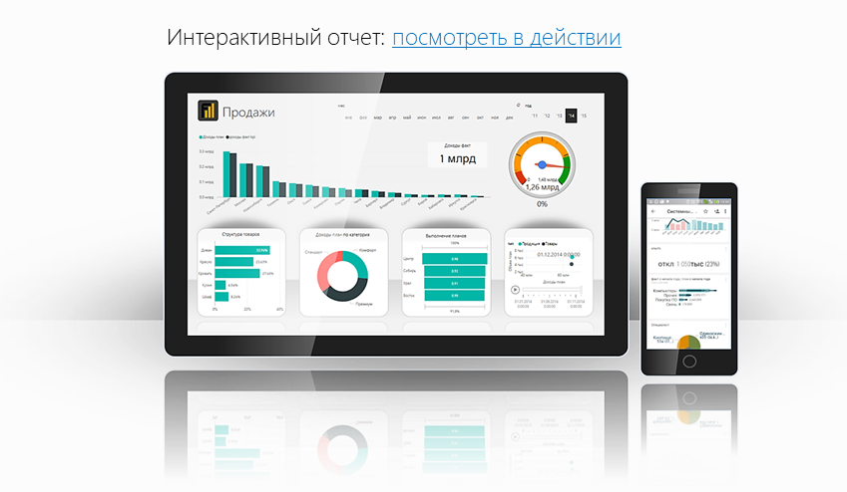
Файл подготовлен руководителем
Консультационной группы Finalytics.PRO
Салостей Станиславом

Finalytics.PRO занимается созданием интерактивных
аналитических отчетов для финансистов и
руководителей на платформе Power BI.
Преимущество таких отчетов:
наглядность, доступность, всегда онлайн.

Мы таже проводим корпоративное обучение
работе с Excel и Power BI.

По всем вопросам обращайтесь:
+7 913 388 7176 | www.finalytics.pro
SalosteySV@finalytics.pro | www.vk.com/finalytics

Современные инструменты работы с большими объемами данных для финансистов

Инструкция
1 | Добавление данных

 | На вкладку "Данные" необходимо скопировать информацию по анализируемой компании.

Указать агрегирующую статью
Статьи баланса и отчета и прибылях и убытках (можно не указывать)
Рублевые данные по годам.

